Scope Laadobjecten
- De informatie in dit tabblad biedt een samenvattend overzicht van Omvang van de Concessie voor openbare Laadobjecten. Voor de locaties (kolom B) wordt verwezen naar tabblad "Opdracht Locaties".
- Het aantal nieuw te plaatsen Laadpunten zoals weergegeven in kolom D, is mede gebaseerd op resultaat van gebruikte tool ("Prognose laadbehoefte nieuwbouwwijken in 2025"), dat inzicht geeft in de verwachte laadbehoefte in 2025 op basis van type verkaveling én bedrijvigheid in de wijk Crailo. De verwachting vanuit Opdrachtgever/Concessieverlener is dat deze aantallen zullen wijzigen bij het definitieve ontwerp van de Opdracht. Deze aantallen worden als minimaal te realiseren Laadpunten gezien binnen de termijn van
- Voor de locaties geldt dat zoveel mogelijk rekening gehouden moet worden met de grootte van de Netaansluiting zoals aangegeven op tabblad "Scope PV-systemen" kolom F, met inachtneming van de volgende aanvullende uitgangspunten:
1. Een Laadobject in een Laadplein configuratie heeft 1 Laadpunt per Laadobject.
2. Een Laadpunt heeft een maximaal laadvermogen van 22 kW en nominaal laadvermogen van 11 kW.
3. Er wordt uitgegaan van Slim Laden, waardoor de aansluiting van meerdere Laadpunten op één Netaansluiting mogelijk is.
- Ter indicatie wordt in kolom E het aantal mogelijke snellaadpunten weergeven als toevoeging op het aantal te plaatsen reguliere Laadobjecten, maar dit wordt niet gezien als onderdeel van de scope.

Code locatie | Configuratie | Aantal nieuwe AC Laadpunten (22 kW) [st] | Aantal nieuwe snellaadpunten DC (buiten scope) (50 kW) [st] | Opmerkingen
BH-1 | Laadplein | 8
BH-2 | Laadplein | 8
BH-3 | Laadplein | 4 |  | Nabij EW
EG | Meerdere Laadobjecten | 16 | 2
EW | Laadplein | 24 | 2
Totaal |  | 60 | 4

Scope PV-systemen
- De informatie in dit tabblad biedt een samenvattend overzicht van Omvang van de Opdracht voor PV-systemen te Crailo. Voor meer informatie over de locaties (kolom B) wordt verwezen naar tabblad "Opdracht Locaties".
- De capaciteit aansluiting zoals aangegeven in kolom G, wordt ter indicatie meegegeven en heeft betrekking op de Netaansluiting waar de Laadobjecten (zie tabblad Scope Laadobjecten) en PV-systeem op worden aangesloten.
- In kolom G wordt de opbrengstgarantie gegeven waaraan de Opdrachtgever minimaal moet voldoen. Dit is gebaseerd op de totale energiebehoefte van de te realiseren wijk Crailo, inclusief gebouwgebonden, gebruikersgebonden energie en energie t.b.v. mobiliteit.
- Ter indicatie is in kolom H en I het aantal PV panelen weergegeven met bijbehorende piekvermogens, die er voor zouden kunnen zorgen dat aan de Gegarandeerde opbrengst, zoals gegeven in kolom G, wordt voldaan.

Code locatie | Functie gebouw | Type realisatie | Verbruikscategorie [kva/gva] | Maximale capaciteit aansluiting | Gegarandeerde jaaropbrengst in jaar 1 [kWh/jaar] | Aantal PV panelen* [st] | Piekvermogen totaal* [Wp]
BH-1 | Samenkomst/mobiliteit | Gebouwgebonden PV | kva | 3x80A | 40,500 | 120 | 45,000
BH-2 | Samenkomst/mobiliteit | Gebouwgebonden PV | kva | 3x80A | 40,500 | 120 | 45,000
BH-3 | Samenkomst/mobiliteit | Gebouwgebonden PV | kva | 3x80A | 40,500 | 120 | 45,000
EG | Multifunctioneel | Gebouwgebonden PV | gva | - | 607,500 | 1,800 | 675,000
EW | Pergola | Solar carport | gva | 630 kVA t/m 1MVA | 675,000 | 2,000 | 750,000
 |  |  |  |  |  |  | 0
Totaal |  |  |  |  | 1,404,000 | 4,160 | 1,560,000

*Ter indicatie meegegeven het aantal PV-panelen, totale piekvermogen PV-panelen bij 375 Wp/paneel bij gemiddelde jaarlijkse yield van 900 kWh/kWp

Opdracht Locaties
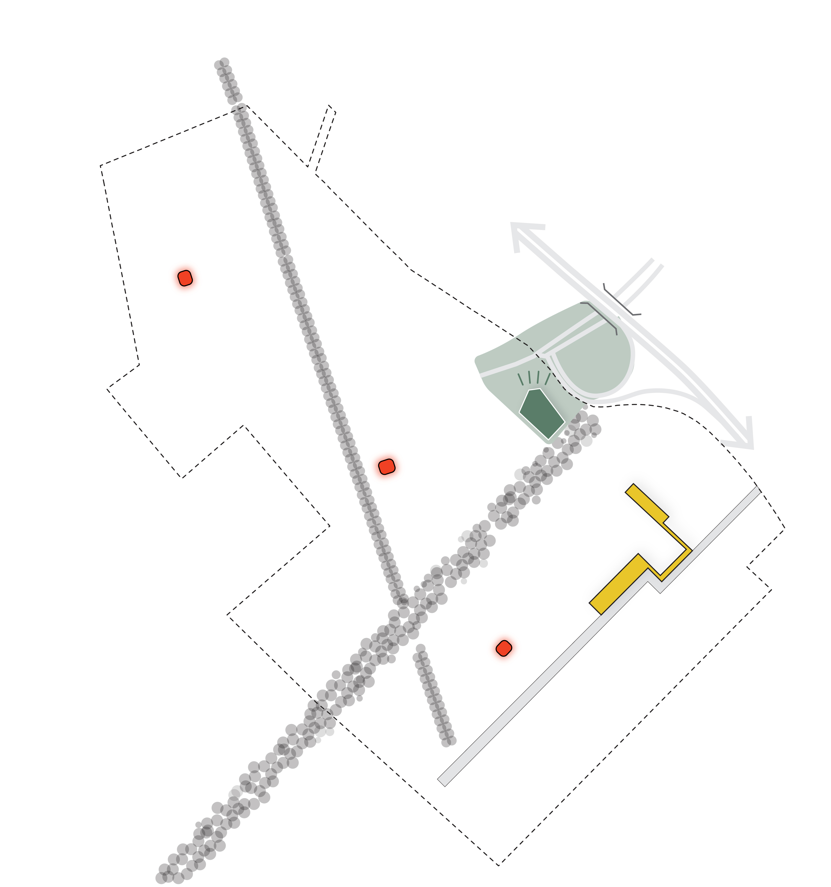
 | Locatie | BH-1 | Buurthub 1
 | Deelgebied | KK | Kazernekwartier
 | Fase

BH-1
 | Locatie | BH-2 | Buurthub 2
 | Deelgebied | ODH | Op de Hei
 | Fase

KK

BH-2
EG
 | Locatie | BH-3 | Buurthub 3
 | Deelgebied | OZ | Op Zuid
 | Fase

EW

OH
BH-3
 | Locatie | EG | Entreegebouw
 | Deelgebied | OH | Op de Hei
 | Fase

OZ
 | Locatie | EW | Pergola ecowal
 | Deelgebied | OZ | Op Zuid
 | Fase

Aan deze afbeelding kunnen geen rechten worden ontleend t.a.v. afmetingen of andere demarcaties.

